Lembar2
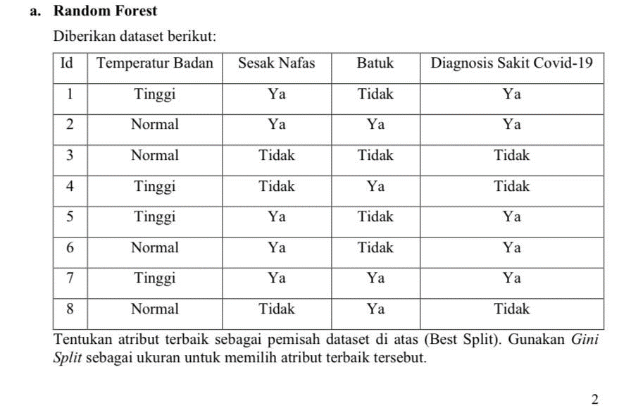
ide | temperatur badan | sesak nafas | batuk | diagnosis sakit covid-19
1 | tinggi | ya | tidak | ya
2 | normal | ya | ya | ya
5 | tinggi | ya | tidak | ya
6 | normal | ya | tidak | ya
7 | tinggi | ya | ya | ya

Algoritma support vector machine mampu mengatasi data set yang berdimensi tinggi, mengatasi masalah klasifikasi dan regresi dengan linier ataupun nonlinier kernel, yang dapat menjadi satu kemampuan algoritma untuk klasifikasi serta regresi, namun support vector machine memiliki masalah dalam pemilihan parameter yang sesuai untuk meningkatkan optimasi. Untuk mengatasi masalah tersebut diperlukan metode algoritma genetika untuk pemilihan parameter yang sesuai pada metode support vector machine.

